2021_01_data
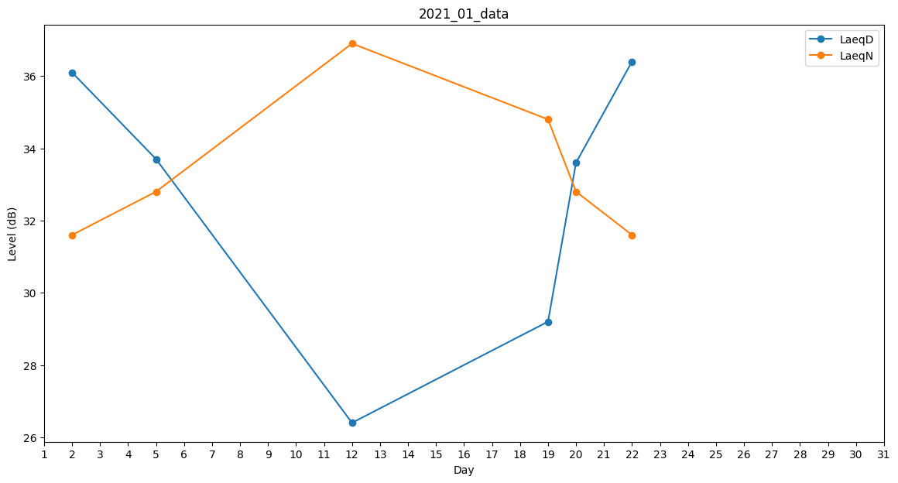
Day | LaeqD | LaeqN
1 | 36.1 | 0
2 | 36.1 | 31.6
3 | 0 | 0
4 | 0 | 0
5 | 33.7 | 32.8
6 | 39.4 | 0
7 | 0 | 0
8 | 0 | 0
9 | 0 | 0
10 | 0 | 0
11 | 0 | 0
12 | 26.4 | 36.9
13 | 25.7 | 0
14 | 0 | 0
15 | 0 | 0
16 | 0 | 0
17 | 0 | 0
18 | 0 | 0
19 | 29.2 | 34.8
20 | 33.6 | 32.8
21 | 29.3 | 0
22 | 36.4 | 31.6
23 | 35.5 | 0
24 | 0 | 35.8
25 | 0 | 0
26 | 0 | 0
27 | 0 | 0
28 | 29.3 | 0
29 | 0 | 0
30 | 0 | 0
31 | 31.5 | 0

